关系图
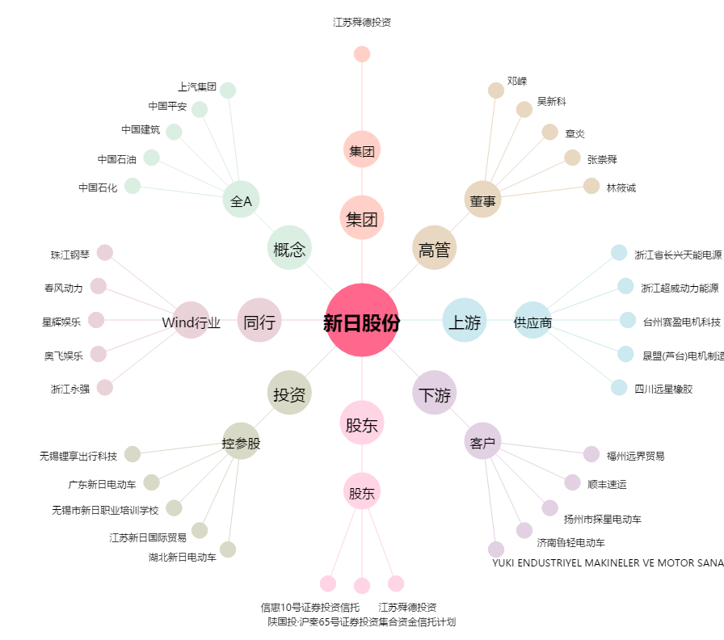
新日股份[603787.SH] - 关系概览图

